Лист1
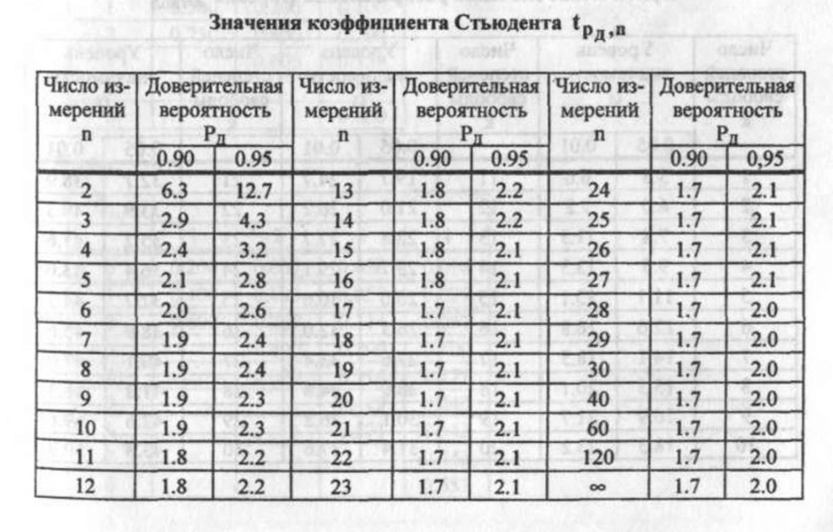
Результаты прямых измерений | Сумма всех измерений | Результат расчетов по формуле (3) |  | Сумма значений столбца E | 1/(100-1) | Результат расчетов по формуле (4) | Корень из 2*pi | Результат расчетов по формуле (5) | В порядке возростания | Промежутки (∆N) | Интервалы (∆t) | ∆N/N*∆t | Границы интервалов | t |  |  | Результат расчетов по формуле (2) | Интервал от | Интервал до |  |  |  | Относительная погрешность для измерений:
5 | 501.97 | 5.02 | 0.00 | 1.58 | 0.01 | 0.13 | 2.51 | 3.16 | 4.72 | 2 | 0.06 | 0.32 | 4.72 | 4.75 | 0.031965474747 | 0.07 | 0.32 | 4.89 | 5.15 |  |  |  | 0.39%
4.84 |  |  | 0.03 |  |  |  |  |  | 4.75 | 5 | 0.06 | 0.81 | 4.78 |  |  |  |  | 4.77 | 5.27
5.07 |  |  | 0.00 |  |  |  |  |  | 4.78 | 10 | 0.06 | 1.61 | 4.78 | 4.78 |  | 0.06 | 0.52 | 4.64 | 5.40
5.16 |  |  | 0.02 |  |  |  |  |  | 4.81 | 13 | 0.06 | 2.10 | 4.84
5.18 |  |  | 0.03 |  |  |  |  |  | 4.81 | 21 | 0.06 | 3.39 | 4.84 | 4.88 |  | 0.02 | 1.64
5.32 |  |  | 0.09 |  |  |  |  |  | 4.81 | 20 | 0.06 | 3.23 | 4.91
4.87 |  |  | 0.02 |  |  |  |  |  | 4.82 | 14 | 0.06 | 2.26 | 4.91 | 4.94 |  | 0.01 | 2.59
5 |  |  | 0.00 |  |  |  |  |  | 4.84 | 8 | 0.06 | 1.29 | 4.97 |  |  |  |  |  |  | ≈ | 0.01 | с
4.78 |  |  | 0.06 |  |  |  |  |  | 4.84 | 3 | 0.06 | 0.48 | 4.97 | 4.97 |  | 0.00 | 2.92
5.06 |  |  | 0.00 |  |  |  |  |  | 4.85 | 4 | 0.06 | 0.65 | 5.03
5.19 |  |  | 0.03 |  |  |  |  |  | 4.85 |  |  |  | 5.03 | 5.06 |  | 0.00 | 3.00
5.12 |  |  | 0.01 |  |  |  |  |  | 4.87 |  |  |  | 5.09 |  |  |  |  |  |  | ≈ | 0.03 | c
4.94 |  |  | 0.01 |  |  |  |  |  | 4.87 |  |  |  | 5.09 | 5.12 |  | 0.01 | 2.30
4.81 |  |  | 0.04 |  |  |  |  |  | 4.87 |  |  |  | 5.15
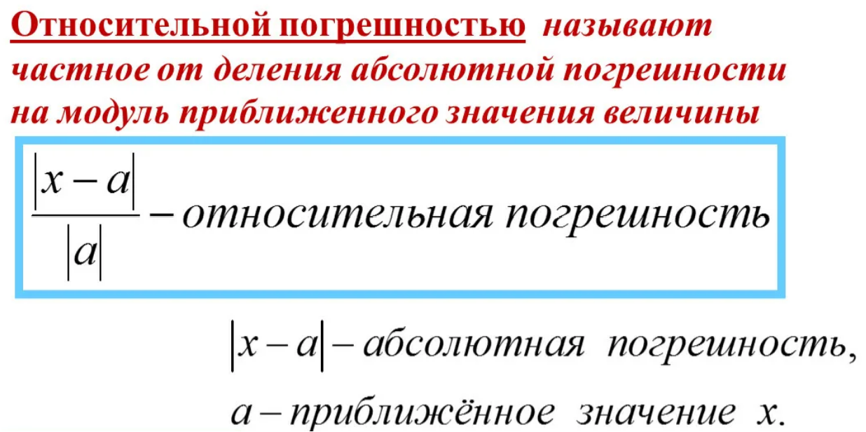
4.81 |  |  | 0.04 |  |  |  |  |  | 4.88 |  |  |  | 5.15 | 5.19 |  | 0.03 | 1.34
5.03 |  |  | 0.00 |  |  |  |  |  | 4.9 |  |  |  | 5.22
5.13 |  |  | 0.01 |  |  |  |  |  | 4.9 |  |  |  | 5.22 | 5.25 |  | 0.05 | 0.60
4.97 |  |  | 0.00 |  |  |  |  |  | 4.91 |  |  |  | 5.28
4.72 |  |  | 0.09 |  |  |  |  |  | 4.91 |  |  |  | 5.28 | 5.31 |  | 0.08 | 0.23
5.07 |  |  | 0.00 |  |  |  |  |  | 4.91 |  |  |  | 5.34
5 |  |  | 0.00 |  |  |  |  |  | 4.91
4.97 |  |  | 0.00 |  |  |  |  |  | 4.93
5.22 |  |  | 0.04 |  |  |  |  |  | 4.94
5.03 |  |  | 0.00 |  |  |  |  |  | 4.94
4.93 |  |  | 0.01 |  |  |  |  |  | 4.94
5.03 |  |  | 0.00 |  |  |  |  |  | 4.94
5.28 |  |  | 0.07 |  |  |  |  |  | 4.94
5.34 |  |  | 0.10 |  |  |  |  |  | 4.94 |  |  | Границы интервалов | ∆N/N*∆t | Результат расчетов по формуле (2)
4.85 |  |  | 0.03 |  |  |  |  |  | 4.96 |  |  | 4.72 | 0.32 | 0.32
5.15 |  |  | 0.02 |  |  |  |  |  | 4.96 |  |  | 4.78 | 0.81 | 0.52
4.97 |  |  | 0.00 |  |  |  |  |  | 4.97 |  |  | 4.84 | 1.61 | 1.64
4.94 |  |  | 0.01 |  |  |  |  |  | 4.97 |  |  | 4.91 | 2.1 | 2.59
5.28 |  |  | 0.07 |  |  |  |  |  | 4.97 |  |  | 4.97 | 3.39 | 2.92
4.81 |  |  | 0.04 |  |  |  |  |  | 4.97 |  |  | 5.03 | 3.23 | 3
5 |  |  | 0.00 |  |  |  |  |  | 4.97 |  |  | 5.09 | 2.26 | 2.3
4.91 |  |  | 0.01 |  |  |  |  |  | 4.97 |  |  | 5.15 | 1.29 | 1.34
5.07 |  |  | 0.00 |  |  |  |  |  | 4.97 |  |  | 5.22 | 0.48 | 0.6
4.82 |  |  | 0.04 |  |  |  |  |  | 4.97 |  |  | 5.28 | 0.65 | 0.23
5.05 |  |  | 0.00 |  |  |  |  |  | 4.97
5.11 |  |  | 0.01 |  |  |  |  |  | 5
5.03 |  |  | 0.00 |  |  |  |  |  | 5
4.96 |  |  | 0.00 |  |  |  |  |  | 5
4.94 |  |  | 0.01 |  |  |  |  |  | 5
5 |  |  | 0.00 |  |  |  |  |  | 5
5 |  |  | 0.00 |  |  |  |  |  | 5
5.2 |  |  | 0.03 |  |  |  |  |  | 5
5.12 |  |  | 0.01 |  |  |  |  |  | 5
4.87 |  |  | 0.02 |  |  |  |  |  | 5
4.97 |  |  | 0.00 |  |  |  |  |  | 5
5 |  |  | 0.00 |  |  |  |  |  | 5
4.97 |  |  | 0.00 |  |  |  |  |  | 5
4.97 |  |  | 0.00 |  |  |  |  |  | 5.03
5.18 |  |  | 0.03 |  |  |  |  |  | 5.03
4.9 |  |  | 0.01 |  |  |  |  |  | 5.03
4.75 |  |  | 0.07 |  |  |  |  |  | 5.03
5.06 |  |  | 0.00 |  |  |  |  |  | 5.03
4.97 |  |  | 0.00 |  |  |  |  |  | 5.03
5.09 |  |  | 0.00 |  |  |  |  |  | 5.04
5.3 |  |  | 0.08 |  |  |  |  |  | 5.05
4.94 |  |  | 0.01 |  |  |  |  |  | 5.05
4.91 |  |  | 0.01 |  |  |  |  |  | 5.06
5.06 |  |  | 0.00 |  |  |  |  |  | 5.06
4.91 |  |  | 0.01 |  |  |  |  |  | 5.06
5.16 |  |  | 0.02 |  |  |  |  |  | 5.06
5.06 |  |  | 0.00 |  |  |  |  |  | 5.06
5.06 |  |  | 0.00 |  |  |  |  |  | 5.06
4.91 |  |  | 0.01 |  |  |  |  |  | 5.06
5 |  |  | 0.00 |  |  |  |  |  | 5.07
4.97 |  |  | 0.00 |  |  |  |  |  | 5.07
5.09 |  |  | 0.00 |  |  |  |  |  | 5.07
5.06 |  |  | 0.00 |  |  |  |  |  | 5.07
5.13 |  |  | 0.01 |  |  |  |  |  | 5.09
5.03 |  |  | 0.00 |  |  |  |  |  | 5.09
5 |  |  | 0.00 |  |  |  |  |  | 5.09
4.97 |  |  | 0.00 |  |  |  |  |  | 5.09
4.87 |  |  | 0.02 |  |  |  |  |  | 5.11
5.13 |  |  | 0.01 |  |  |  |  |  | 5.12
5.03 |  |  | 0.00 |  |  |  |  |  | 5.12
4.94 |  |  | 0.01 |  |  |  |  |  | 5.12
5.05 |  |  | 0.00 |  |  |  |  |  | 5.12
4.96 |  |  | 0.00 |  |  |  |  |  | 5.12
4.9 |  |  | 0.01 |  |  |  |  |  | 5.13
5.13 |  |  | 0.01 |  |  |  |  |  | 5.13
5.12 |  |  | 0.01 |  |  |  |  |  | 5.13
5 |  |  | 0.00 |  |  |  |  |  | 5.13
5.12 |  |  | 0.01 |  |  |  |  |  | 5.15
5.07 |  |  | 0.00 |  |  |  |  |  | 5.15
4.85 |  |  | 0.03 |  |  |  |  |  | 5.16
5.22 |  |  | 0.04 |  |  |  |  |  | 5.16
5 |  |  | 0.00 |  |  |  |  |  | 5.18
5.09 |  |  | 0.00 |  |  |  |  |  | 5.18
4.94 |  |  | 0.01 |  |  |  |  |  | 5.19
5.15 |  |  | 0.02 |  |  |  |  |  | 5.2
5 |  |  | 0.00 |  |  |  |  |  | 5.22
5.04 |  |  | 0.00 |  |  |  |  |  | 5.22
5.06 |  |  | 0.00 |  |  |  |  |  | 5.28
4.84 |  |  | 0.03 |  |  |  |  |  | 5.28
5.09 |  |  | 0.00 |  |  |  |  |  | 5.3
4.88 |  |  | 0.02 |  |  |  |  |  | 5.32
5.12 |  |  | 0.01 |  |  |  |  |  | 5.34

